二期
2025年北区新春装饰美陈招标清单
序号 | 项目 | 材质 | 规格材质（m) |  |  |  | 单位 | 数量 | 单价 | 总价 | 图片
 |  |  | 长 | 宽 | 高 | 数量（个）
1 | 入口灯笼 | 采购+安装接电 高品质植绒灯笼52个，直径1.3m | / | / | / | 1 | 项 | 1 |  | 0 |  | 带样品
2 | 工区灯笼（纯安装） | 灯笼（直径80cm）不通电，不带图案（纯安装） | / | / | / | 1000 | 个 | 1000 |  | 0 | 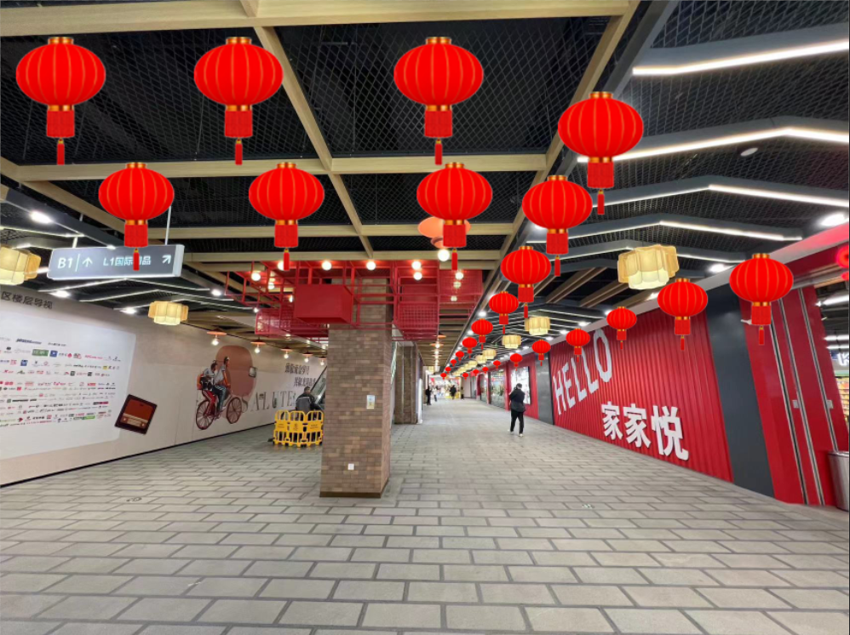
3 | 桃树（纯安装） | 人工安装接电及装饰led灯串（暖白）、小灯笼，祈愿牌，书签，丝带等新春装饰 | 2.5 | 2.5 | / | 4 | 项 | 4 |  | 0 | 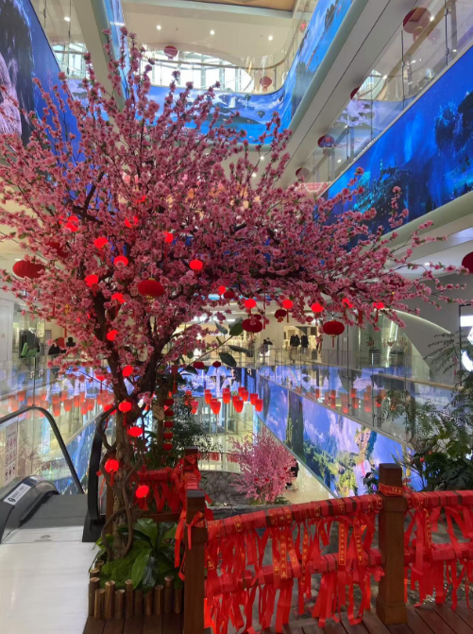
4 | 祈福孔灯 | PVC羊皮灯笼 80# 60个 （采用孔明灯系数排布） | / | / | / | 60 | 个 | 60 |  | 0 | 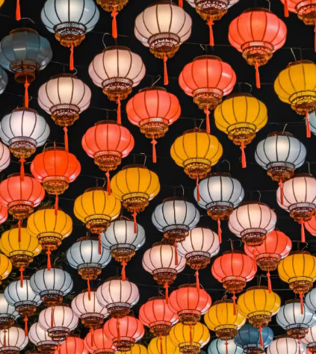 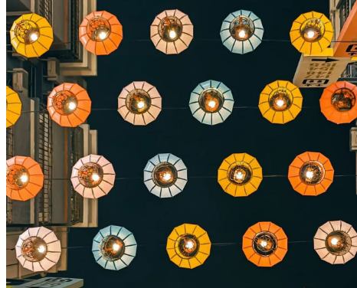 | 带样品
5 | 小桥装饰 （安装在1层瀑布木桥上 ） | 2.5cm宽祈福丝带 | / | 0.025 | / | 10000 | m | 10000 |  | 0 | 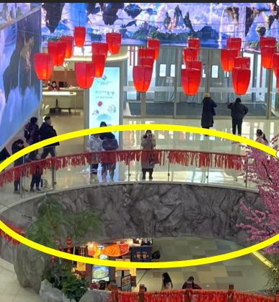
 |  | 5.5*10cm祈福木牌安装在1层扶手 | 0.055 | 0.1 | / | 1000 | 个 | 1000 |  | 0 | 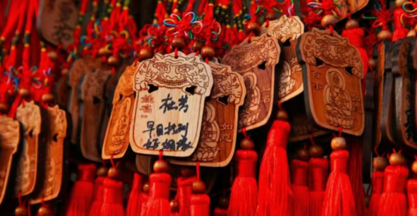 | 带样品
6 | 负一石榴树装饰 | 灯串及接电 |  |  |  | 1 | 项 | 1 |  | 0 | 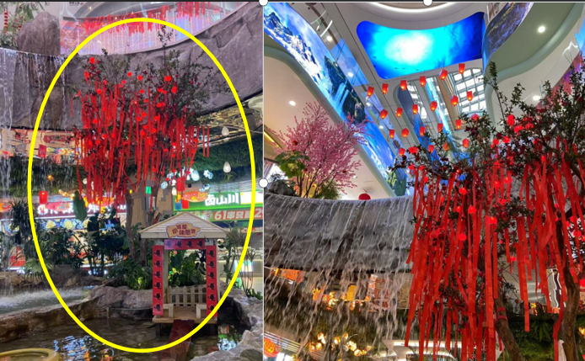
7 | 北区4楼 美陈小景 | 可以白胶车贴 | 6.04 | 3.13 | / | 1 | 项 | 1 |  | 0 | 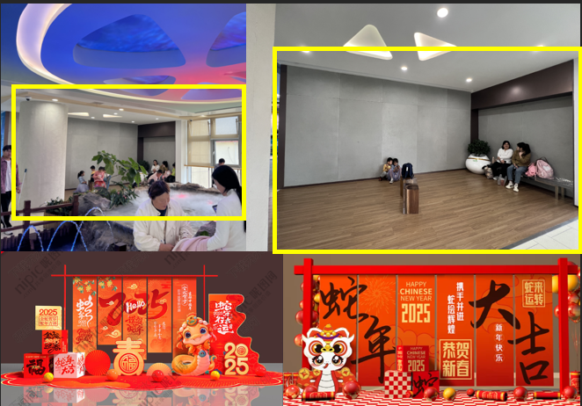
 |  | 可以白胶车贴 | 2.9 | 2.4 | / | 1 | 项 | 1 |  | 0 | 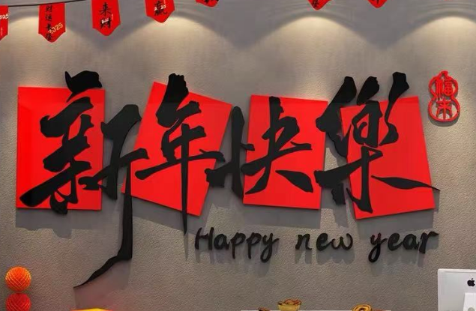
 |  | 3.2m高瓦楞纸垂曼 | / | / | / | 6 | 项 | 1 |  | 0 | 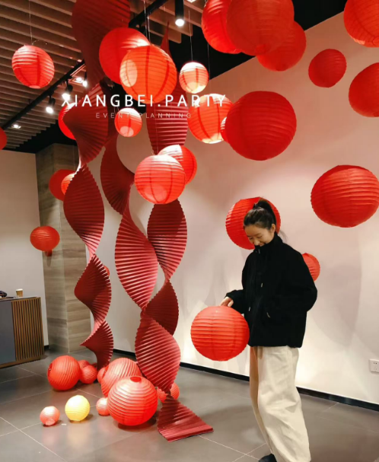
 |  | 直径30cm红色灯笼 | / | / | / | 20 | 个 | 20 |  | 0 |  | 带样品
 |  | 柱子瓦楞纸平铺包装 | 4.3 | / | 3.1 | 1 | 项 | 1 |  | 0
8 | 北区4楼 玻璃百福 | 超透贴白彩 | 1.2 | 3.2 | / | 28 | 平方米 | 107.52 |  | 0
9 | 北区3楼 玻璃百福 | 超透贴白彩 | 2.2 | 1.2 | / | 20 | 平方米 | 52.8 |  | 0 | 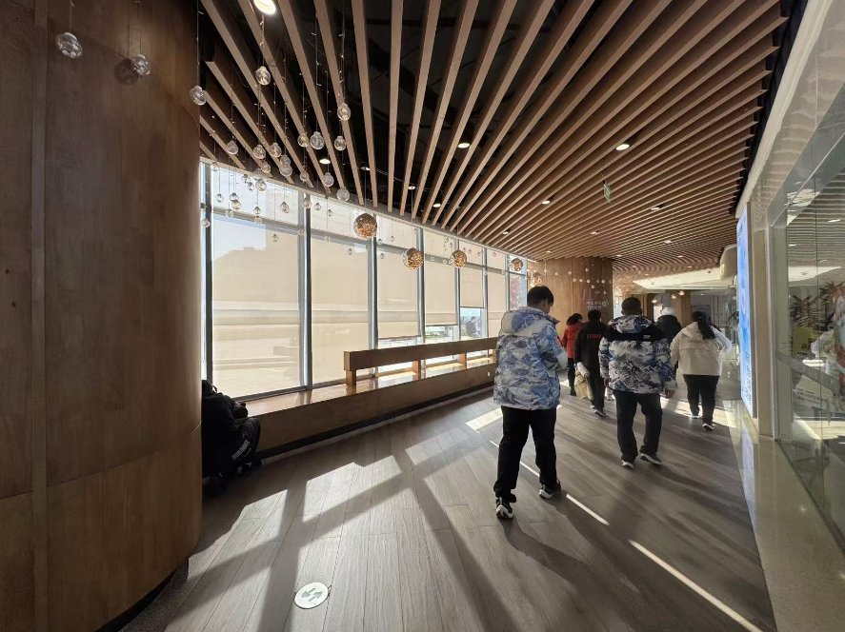
合计 | 税点 %，不含税总价 元，税金 元。
备注：尺寸以实际测量的为准，结算以招标单价据实结算，每项报价包含撤场费，税费，运费，人工费等其他一切相关费用。

